gr. perr avec dessin
 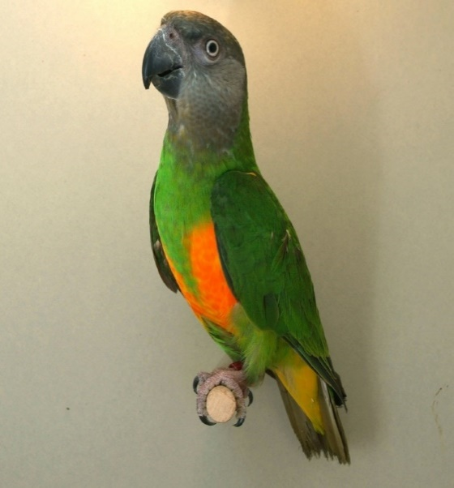 |  |  | 
Agaporniden, Grossittiche, Papageien, etc. Agapornis, Grds. Perruches, Perroquets, etc. Gezeichnet / Avec dessin / con desegno |  |  | Agaporniden, Grossittiche, Papageien, etc. Agapornis, Grds. Perruches, Perroquets, etc. Gezeichnet / Avec dessin / con desegno
Art / race / razza |  |  | Art / race / razza
 |  | Käfig Nr° Cage n° Gabbia n° |  |  | Käfig Nr° Cage n° Gabbia n°
Grösse, Körperhaltung, Kondition Grandeur, maintien, condition Grandezza e portamento, conditioni |  | 20 | Grösse, Körperhaltung, Kondition Grandeur, maintien, condition Grandezza e portamento, conditioni |  | 20
Farbe entsprechend der Art Couleur de la race Colore della raza |  | 20 | Farbe entsprechend der Art Couleur de la race Colore della raza |  | 20
Zeichnung entsprechnd der Art Dessin de la race Disegno della raza |  | 20 | Zeichnung entsprechnd der Art Dessin de la race Disegno della raza |  | 20
Gefieder / Plumage / Plumaggio |  | 15 | Gefieder / Plumage / Plumaggio |  | 15
Flügel und Schwanz Ailes et queue Ali e coda |  | 15 | Flügel und Schwanz Ailes et queue Ali e coda |  | 15
Schnabel, Füsse, Beine, Krallen Bec, jambes, pieds, yeux Becco, gambe, unghie |  | 10 | Schnabel, Füsse, Beine, Krallen Bec, jambes, pieds, yeux Becco, gambe, unghie |  | 10
 | Totale | 100 |  | Totale | 100
Bemerkungen / Observation / Osservazioni |  | Rang | Bemerkungen / Observation / Osservazioni |  | Rang
 |  | Austeller / Exposant / Espositore |  |  | Austeller / Exposant / Espositore

Zuchtrichter, Unterschrift, Stempel Datum Juge, signature, timbre, date il giudice, firma, data |  |  | Zuchtrichter, Unterschrift, Stempel Datum Juge, signature, timbre, date il giudice, firma, data

